Ex8
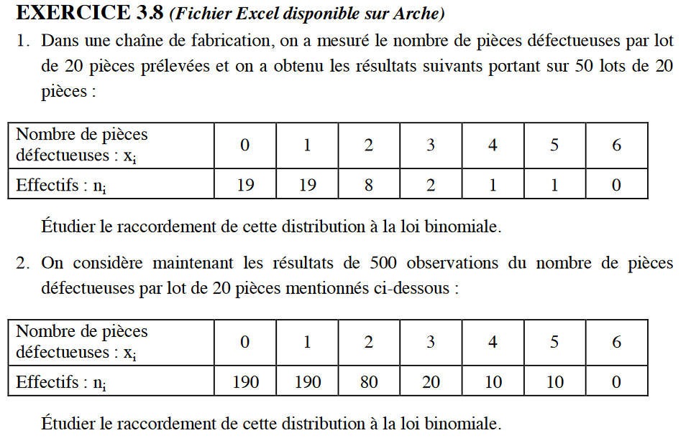
Question 1 |  |  | valeur la plus grande possible que peut prendre le caractère |  |  | pas d'info, donc on va deduire de l'echantillon, une estimation de p grace à la méthode des moments
H0 | X suit la loi binomiale de paramètres |  |  | 20 | et | p | -> | 20*p =nb moy de pièces defectueueses = |  | 1.0
H1 | X ne suit pas B(20 ; 0,05) |  |  |  |  | donc p = | 0.05

Tableau des effectifs observés
Nombre de pièces défectueuses x | 0 | 1 | 2 | 3 | 4 | 5 | 6 | Total
Effectifs observés no | 19 | 19 | 8 | 2 | 1 | 1 | 0 | 50

Tableau des effectifs théoriques / H0
Nombre de pièces défectueuses x | 0 | 1 | 2 | 3 | 4 | 5 | 6 à 20 | Total |  | 0 | 1 | 2 | 3 | 4 | 5 | 6 et +
Probabilités théoriques pt / H0 | 0.3585 | 0.3774 | 0.1887 | 0.0596 | 0.0133 | 0.0022 | 0.0003 | 1 | Ou : | 0.3585 | 0.3774 | 0.1887 | 0.0596 | 0.0133 | 0.0022 | 0.0003
Effectifs théoriques nt / H0 | 17.924 | 18.868 | 9.434 | 2.979 | 0.666 | 0.112 | 0.016 | 50
 | on somme depuis la fin pour regroupe, il faut que ça soit sup à 5 |  |  |  |  | 3.774 | 13.208
Regroupement |  |  |  |  |  | pas assez | ok | donc on va grouper de 2 à 20 car il faut tjrs que nos nt soient > 5
Nombre de pièces défectueuses x | 0 | 1 | 2 à 20 | Total
Effectifs observés no | 19 | 19 | 12 | 50
Effectifs théoriques nt / H0 | 17.924 | 18.868 | 13.208 | 50
Ecarts (no-nt)2/nt | 0.064557002894 | 0.00092796510939 | 0.11048748962 | 0.17597245763 | but : 0,17 soit proche de 0

 |  |  | c2 Echantillon = | 0.176

 |  |  | a = | 0.05 | choisi car pas dans énoncé | a = | 0.1 |  | pvalue (val critique) | 0.67
DL = | 1 | q-1-r | c2 Théorique = | 3.8414588207 |  | c2 Théorique = | 2.7055434541
 |  | q : nb de regroupements; r : nb de param de loi calculée avec echantillon |  | 3.8414588207
Conclusion : | On ne rejette pas h0 |  |  |  | avec une grande confiance

Question 2
H0 | X suit la loi binomiale de paramètres |  |  | 20 | et | 0.05
H1

Tableau des effectifs observés
Nombre de pièces défectueuses x | 0 | 1 | 2 | 3 | 4 | 5 | 6 | Total
Effectifs observés no | 190 | 190 | 80 | 20 | 10 | 10 | 0 | 500

Tableau des effectifs théoriques / H0
Nombre de pièces défectueuses x | 0 | 1 | 2 | 3 | 4 | 5 | 6 à 20 | Total
Probabilités théoriques pt / H0 | 0.3585 | 0.3774 | 0.1887 | 0.0596 | 0.0133 | 0.0022 | 0.0003 | 1
Effectifs théoriques nt / H0 | 179.24 | 188.68 | 94.34 | 29.79 | 6.66 | 1.12 | 0.16 | 500

Regroupement
Nombre de pièces défectueuses x | 0 | 1 | 2 | 3 | 4 à 20 | Total
Effectifs observés no | 190 | 190 | 80 | 20 | 20 | 500
Effectifs théoriques nt / H0 | 179.2 | 188.7 | 94.34 | 29.8 | 8.0 | 500
Ecarts (no-nt)2/nt | 0.64557002894 | 0.0092796510939 | 2.1792793958 | 3.2179144727 | 18.260399897 | 24.312443445

 |  |  | c2 Echantillon = | 24.312443445

 |  |  | a = | 0.05 |  | a = | 0.01
DL = | 3 |  | c2 Théorique = | 7.8147279033 |  | c2 Théorique = | 11.34486673

Conclusion : | On rejette h0

3.11
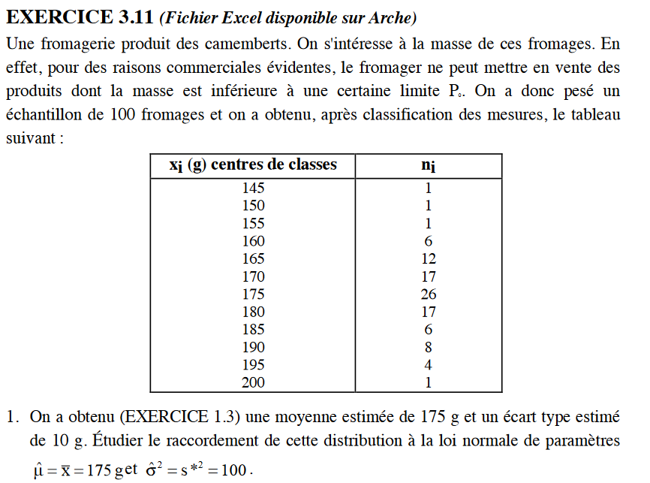
Question 1
H0 | La masse suit la Loi Normale N (175 ; 10)
H1
 |  |  | Moyenne échantillon = |  | 175 |  | Moyenne estimée = |  | 175
 |  |  | Variance échantillon s2 = |  |  |  | Variance estimée s*2 = |  | 100

xi centre de classes | xi bornes de classes | noi | ui = (xibc -xmoy)/s* | pti cumulée | pti | nti | nti regroupés | noi regroupés | Ecarts (noi-nti)2/nti

145 |  | 1
 | 147.5
150 |  | 1
 | 152.5
155 |  | 1
 | 157.5
160 |  | 6
 | 162.5
165 |  | 12
 | 167.5
170 |  | 17
 | 172.5
175 |  | 26
 | 177.5
180 |  | 17
 | 182.5
185 |  | 6
 | 187.5
190 |  | 8
 | 192.5
195 |  | 4
 | 197.5
200 |  | 1

 |  | 100

 |  |  | c2 Echantillon =

 |  |  | a = |  |  | a =
DL = |  |  | c2 Théorique = |  |  | c2 Théorique =

Conclusion :

Question 2
a) | P0 = | 160 | g | u
 | µ = | 175 | g | Proportion %
 | σ = | 10 | g | Proportion de fromages invendables

b) | On veut une proportion de fromages invendables inférieure ou égale à 2%
 | Maximum : |  | 2% | soit | 0.02 |  | P0= | 160 | g
 |  |  |  |  |  |  | σ= | 10 | g
 |  |  | µ | u | Proportion %

c) | La production de fromage est de |  |  | 500 | kg/jour
 | Contexte a) | P0 = | 160 | g
 |  | µ = | 175 | g
 |  | σ = | 10 | g
 | Masse moyenne d'un fromage |  | µ = | 175 | g | donc |  | fromages produits/jour
 |  |  | u
 |  |  | Proportion %
 |  |  | Nombre de fromages vendables

 | Contexte b) | P0 = | 160 | g
 |  | µ = |  | g
 |  | σ = | 10 | g
 | Masse moyenne d'un fromage |  | µ = |  | g | donc |  | fromages produits/jour
 |  |  | u
 |  |  | Proportion %
 |  |  | Nombre de fromages vendables

P0 = | 160 | g | µ | u | Proportion % | Nb fromages produits | Nb fromages vendables
σ = | 10 | g | 177
 |  |  | 178
 |  |  | 179
 |  |  | 180
 |  |  | 181
 |  |  | 182
 |  |  | 183

 |  | La valeur de la moyenne pour avoir un nombre maximum de fromages vendables est de

